통신 라인
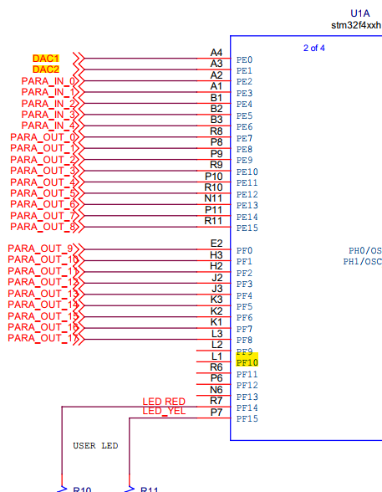
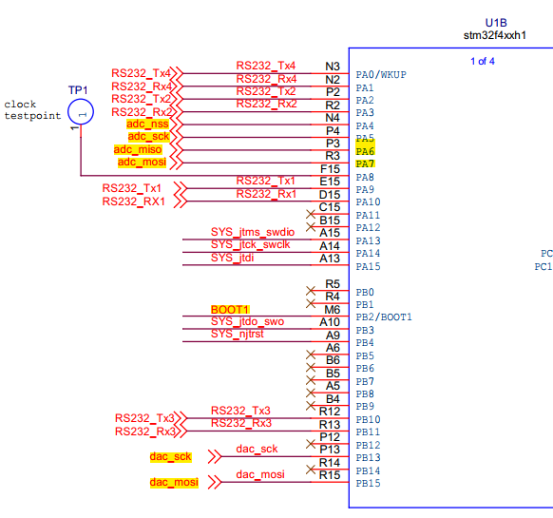
외부 ADC/DAC (SPI 통신) |  |  |  |  | 내부 ADC |  |  | 내부 DAC

 | PA4 | ADC_NSS |  |  |  | PA6 | ADC1(PT100_1) |  | PE0 | DAC1 | PA4 | DAC1
 | PA5 | ADC_SCK |  |  |  | PA7 | ADC2(PT100_2) |  | PE1 | DAC2 | PA5 | DAC2
 | PA6 | ADC_MISO | PI1 | SPI_SCK |  | PF10 | ADC3(MFC_IN)
 | PA7 | ADC_MOSI | PI2 | SPI_MISO
 | PB13 | DAC_SCK | PI3 | SPI_MOSI
 | PB15 | DAC_MOSI

